Etusivu
Tässä Excel tiedostossa on toteutettu seuraavat klassiset salaukset
käyttäen seuraavia Excelin funktioita:
CODE antaa merkin ASCII koodin (suom. Excel: KOODI)
CHAR antaa ASCII koodia vastaavan merkin (suom. Excel: MERKKI)
MOD laskee jakojäännöksen mod(a,b) (suom. Excel: JAKOJ)
Toteutetut salaukset ovat Caesar, Affiini, Vigenere, OneTimePad

Affiini
Affiini salaus : kaava c = a m + b mod 26

Esim. salataan viesti "tammikuu" avainparilla a = 5 ja b = 11

Salaus tapahtuu kaavalla c = a*m + b mod 26 |  |  |  |  | missä a,b on avainpari

viesti m | a | t | n | e | t | y | o | n | e
nro koodit | 0 | 19 | 13 | 4 | 19 | 24 | 14 | 13 | 4 | L => A
avainpari a,b | 15 | 15 |  |  |  |  |  |  |  | K => T
salaus koodeina | 15 | 14 | 2 | 23 | 14 | 11 | 17 | 2 | 23
salakirjoitus | p | o | c | x | o | l | r | c | x

Purku kaavalla m = a-1*c + a-1*b mod 26
 |  |  |  |  | a-1 on avaimen a käänteisluku mod 26 |  |  |  |  |  | = MOD(21*C18-11*21;26)
 |  |  |  |  | WolframAlpha: |  | 5^-1 mod 26 antaa 21 |  |  |  |  | (purkukaava)

 | 7 | 1
salakirjoitus | l | k | k | d | t | u | o | t
salakirj. koodeina | 11 | 10 | 10 | 3 | 19 | 20 | 14 | 19
purettu koodeina | 0 | 19 | 19 | 22 | 4 | 11 | 21 | 4
purettu tekstinä | a | t | t | w | e | l | v | e

Luvun 5 käänteisluku mod 26
on yhtälön 5*x = 1 mod 26 ratkaisu
WolframAlpha: 5^-1 mod 26 antaa 21
(ExtendedGCD - algoritmi)

Vigenere
Vigeneren salaus | C = M + K mod 26

Esim. salataan viesti "konferenssi" salasanalla "lumi"

viesti m | p | a | r | a | m | e | t | e | r | c | t | i | o | n | b | e | c | o | m | e | i | n | j | e | c | t | i | o | n
salausavain k | w | o | r | d | w | o | r | d | w | i | n | j | e | c | t | i | o | n | i | n | j | e | c | t | i | o | n | i | n

viesti koodattuna luvuiksi | 15 | 0 | 17 | 0 | 12 | 4 | 19 | 4 | 17 | 2 | 19 | 8 | 14 | 13 | 1 | 4 | 2 | 14 | 12 | 4 | 8 | 13 | 9 | 4 | 2 | 19 | 8 | 14 | 13
avain koodattuna luvuiksi | 22 | 14 | 17 | 3 | 22 | 14 | 17 | 3 | 22 | 8 | 13 | 9 | 4 | 2 | 19 | 8 | 14 | 13 | 8 | 13 | 9 | 4 | 2 | 19 | 8 | 14 | 13 | 8 | 13

Salakirjoitus m + k mod 26 | 11 | 14 | 8 | 3 | 8 | 18 | 10 | 7 | 13 | 10 | 6 | 17 | 18 | 15 | 20 | 12 | 16 | 1 | 20 | 17 | 17 | 17 | 11 | 23 | 10 | 7 | 21 | 22 | 0
Salakirjoitus merkkimuodossa c | l | o | i | d | i | s | k | h | n | k | g | r | s | p | u | m | q | b | u | r | r | r | l | x | k | h | v | w | a

 | kaava: =mod(c6+c7;26)

Salauksen purku | M = C - K mod 26

salakirjoitus | p | q | d | j | l | i | c |  |  |  |  |  |  | p | h | i | p | h | i | p
 | 15 | 16 | 3 | 9 | 11 | 8 | 2 |  |  |  |  |  |  | 15 | 7 | 8 | 15 | 7 | 8 | 15

avain koodattuna | 15 | 7 | 8 | 15 | 7 | 8 | 15

purettu viesti m = c - k mod 26 | 19 | 8 | 12 | 4 | 4 | 0 | 13
 | t | i | m | e | e | a | n
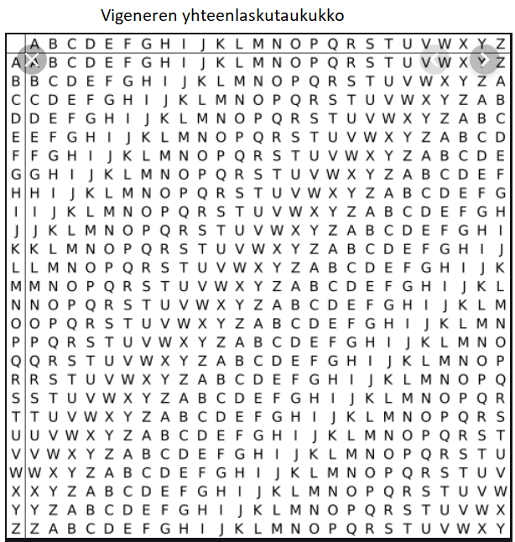

 |  |  |  |  | Vigenere kehitti salauksensa 1500 -luvulla
 |  |  |  |  | Tuolloin merkkien yhteenlasku suoritettiin
 |  |  |  |  | oheisen taulukon avulla.

 |  |  |  |  | Tietokoneiden aikakautena on helpointa koodata algoritmi
 |  |  |  |  | käyttäen ASCII koodeja ja jakojäännösaritmetiikkaa

